界面UI相关
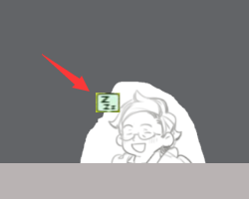
饭店经营界面

当前周几 当前时间

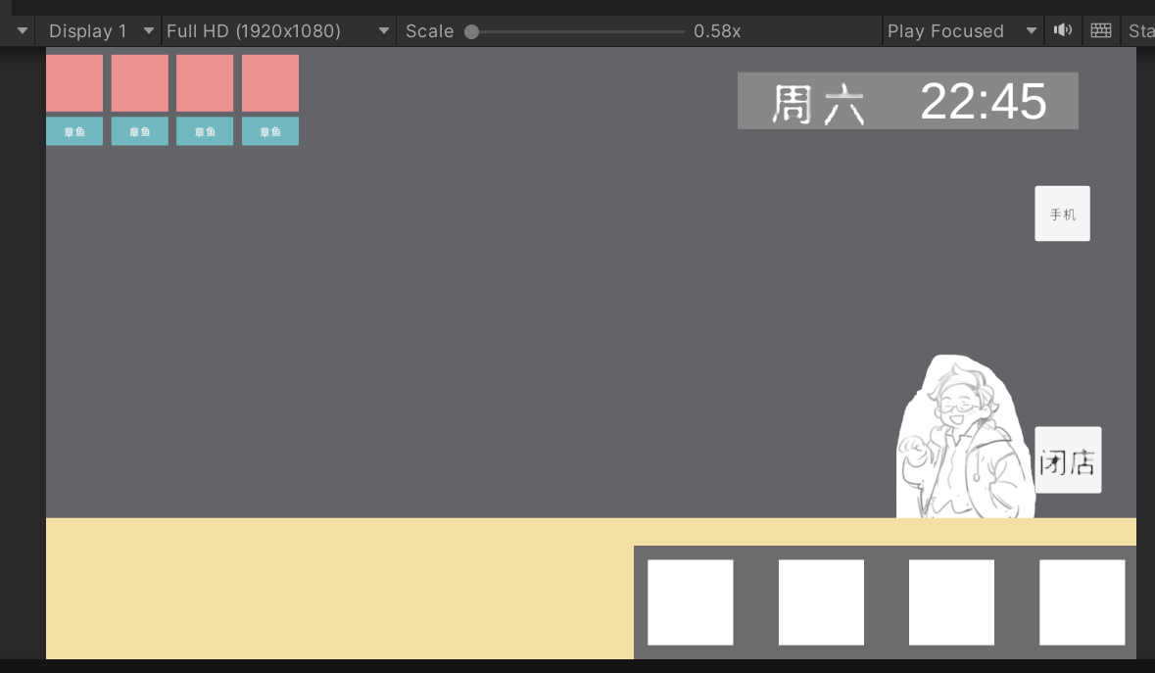

客人生成的订单
1 菜Icon
2 人物名字

已经制作完成的菜肴Icon

对话界面
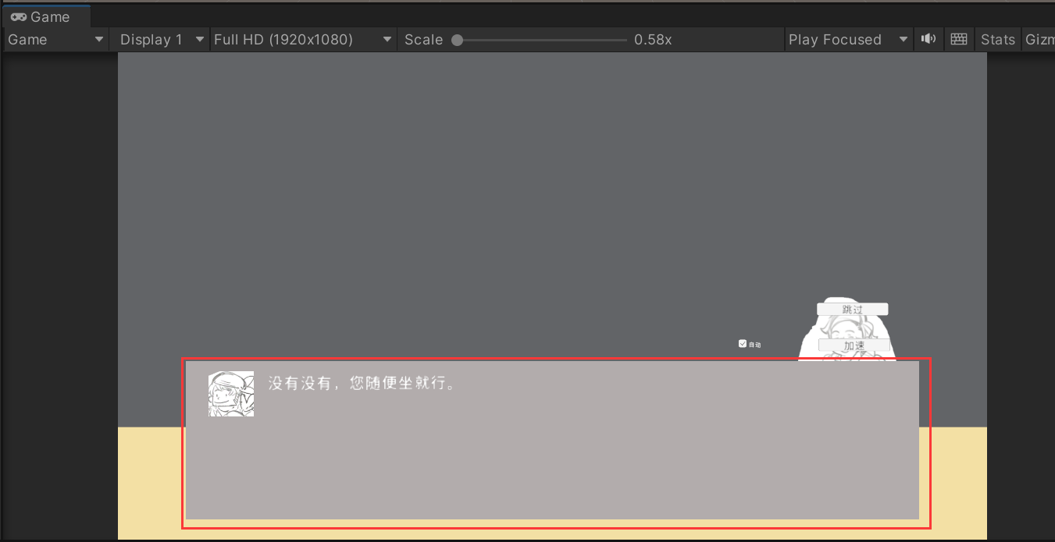

功能按钮
1 跳过
2 加速
3 自动对话

人物头像Icon

 | 对话界面

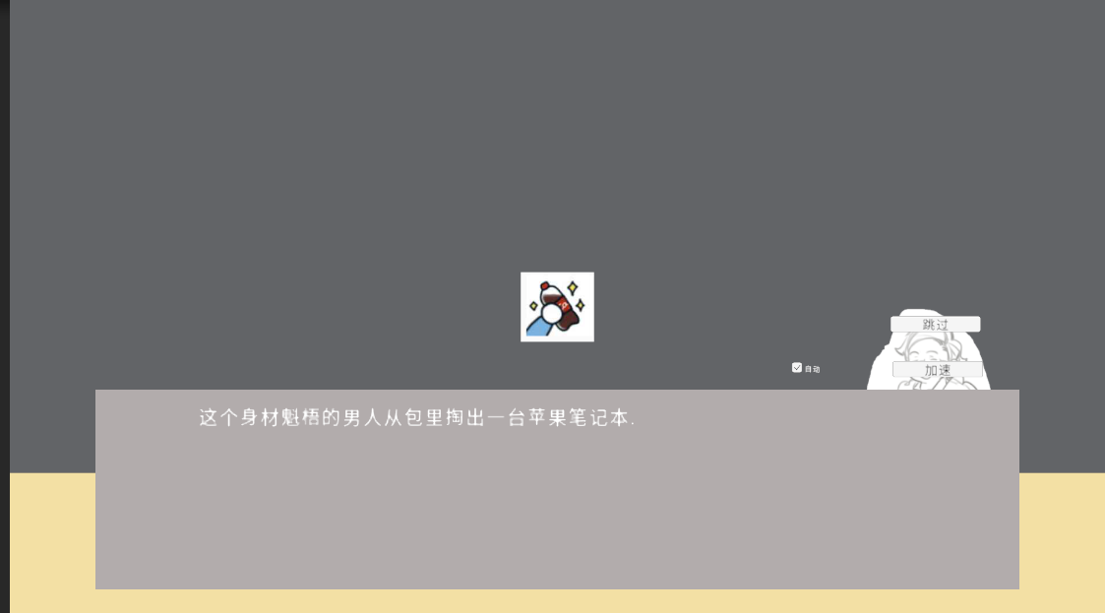

 |  | 参考类似图片

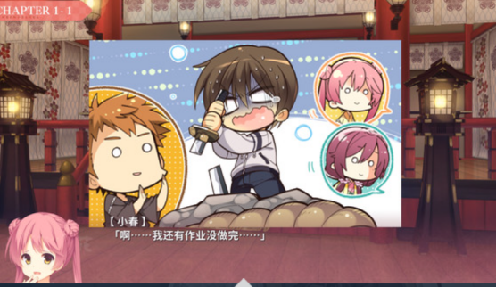

需要演出的图片

需要演出的图片
展示人物心情
喜怒哀乐之类的表情

